SP. MANIFESTACIJE
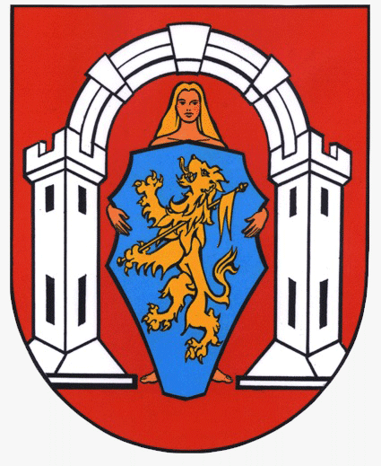

OBRAZAC PRIJAVE
sportske manifestacije

NAPOMENA PRIJAVITELJIMA:
Obrazac obvezno popuniti na računalu
Obvezno popuniti sva polja označena žutom bojom
Oznaka * označava da se koristi padajući izbornik
U slučaju da tekst ne stane u prostor za unošenje teksta, možete ga napisati u zasebnom dokumentu i dostaviti kao privitak obrascu (navesti u "NAPOMENI" pod rednim brojem 11. Opisa programa)

I. OSNOVNI PODACI O PRIJAVITELJU PROGRAMA
1 | Naziv prijavitelja (puni naziv prijavitelja)
2 | Adresa sjedišta (ulica i kućni broj)
3 | Poštanski broj |  | 4. Mjesto
5 | OIB |  | 6. RNO - broj
7 | Registarski broj (Registar udruga) |  | 8. Tel / Mob
9 | Žiro račun (IBAN) |  | 10. Naziv banke*
11 | E-mail
12 | Ime i prezime ovlaštene osobe (osoba koja će potpisati ugovor)

II. OPIS SPORTSKE MANIFESTACIJE
1 | Vrsta sportske manifestacije *
2 | Naziv sportske manifestacije
3 | Trajanje manifestacije - datum početka |  | Datum završetka:
4 | Voditelj/ica programa
5 | Važnost priredbe za promidžbu Grada Vukovara i Zajednice sportskih udruga grada Vukovara te ciljevi i rezultati koji se postižu organizacijom manifestacije

6 | Podaci o organizaciji manifestacije (broj volontera; način organiziranja zdravstvene zaštite i službe sigurnosti te drugih neophodnih službi; uvjete i način smještaja, prehrane i prijevoza sudionika manifestacije, potreba sportskih objekata...)

7 | Broj sudionika (broj zemalja, broj i imena klubova koji nastupaju, broj natjecatelja, broj gledatelja koji se očekuje) te nivo (vrsta) natjecanja

8 | Medijsko praćenje i vidljivost manifestacije

9 | Dob sudionika i kategorija (nastup bivših i aktualnih državnih, europskih, svjetskih, olimpijskih prvaka ili reprezentativaca)

10 | Kontinuirana tradicija (iskustvo) u dosadašnjoj organizaciji istih ili sličnih manifestacija

11 | NAPOMENA (ukoliko je potrebno)

III. FINANCIJSKI PLAN

PLANIRANI PRIHODI
RB | VRSTA PRIHODA | IZNOS | % SUFINANCIRANJA
1 | Prihodi iz proračuna ZSUGV | € - | 0,00%
2 | Prihodi iz ostalih izvora | € - | 0,00%
2.1. | Prihodi iz javnih izvora (proračun RH)
2.2. | Prihodi iz privatnih izvora
2.3. | Prihodi iz vlastitih sredstava
UKUPNO PRIHODI |  | € - | 0%

PLANIRANI RASHODI
RB | VRSTA TROŠKA | ZSUGV | OSTALI IZVORI | UKUPNO
1 | Troškovi grafičkih usluga |  |  | € -
2 | Troškovi usluga najma razglasa |  |  | € -
3 | Troškovi nabave pehara i medalja |  |  | € -
4 | Troškovi službenih osoba (suci, delegat...) |  |  | € -
5 | Reprezentacija |  |  | € -
6 | Troškovi opreme (navesti vrstu opreme i količinu) | € - | € - | € -
6.1. |  |  |  | € -
6.2. |  |  |  | € -
6.3. |  |  |  | € -
7 | Ostali troškovi (upisati vrstu troška) | € - | € - | € -
7.1. |  |  |  | € -
7.2. |  |  |  | € -
7.3. |  |  |  | € -
UKUPNO RASHODI |  | € - | € - | € -

Svojim potpisom pristajem da Zajednica sportskih udruga grada Vukovara i Grad Vukovar, kao voditelj obrade, prikuplja i obrađuje moje osobne podatke i podatke udruge te da se koriste u svrhu pravdanja isplaćenih financijskih sredstava iz Proračuna Zajednice i Grada Vukovara. Podaci će se čuvati 7 godina sukladno članku 41. Uredbe o kriterijima, mjerilima i postupcima financiranja i ugovaranja programa i projekata od interesa za opće dobro koje provode udruge („Narodne novine“, broj 26/15 i 37/21). Izjavljujem da su svi podaci navedeni u obrascu točni i istiniti te da sam od strane voditelja obrade upoznat sa svrhom, osnovom i vrstom obrade mojih osobnih podataka. Svojim potpisom potvrđujem da sam upoznat s pravom da mogu u svakom trenutku zatražiti pristup svojim osobnim podatcima te ispravak, brisanje ili ograničavanje obrade mojih osobnih podataka kao i pravo na podnošenje prigovora na obradu mojih osobnih podataka. Ova privola dana je dobrovoljno te sam upoznat da je u svakom trenutku mogu povući te tražiti prestanak daljnje obrade, ali ono ne utječe na zakonitost obrade prije povlačenja.
Kontakt za ostvarivanje prava ispitanika: 032/421-866

Mjesto i datum:

Ime i prezime ovlaštene osobe: |  | MP
0
 |  |  | Potpis

